Jadalnia
Posiłek w szkole i w domu, moduł III
Wariant nr 1, 60 dzieci
Indeks | Kategoria | Nazwa | Ilość | Opis | Opis szczegółowy/Wymiar | Cena katalogowa brutto | Wartość | Zdjęcie
SE1861 | Krzesła | Krzesło Gaweł rozm.4 | 30 | Stelaż w rozmiarach 2,3,4 wykonany z rury fi22mm, w rozmiarach 5 i 6 z rury fi 25mm, malowany proszkowo |  | 125.90 zł | 3,777.00 zł | 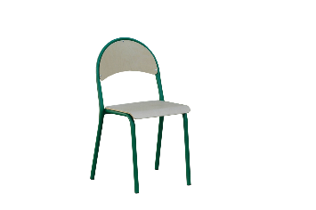
SE3500 | Krzesła | Krzesło Gaweł rozm.5 | 30 |  |  | 125.90 zł | 3,777.00 zł
717991 | Stoły | Stół Ewa rozm.4 | 15 | Stelaż wykonany z rury metlaowej 30x30mm, poprzeczki 40x20mm. Posiada stopki ułatwiające wypoziomowanie stołu. | wymiar: 700x1400mm | 379.90 zł | 5,698.50 zł | 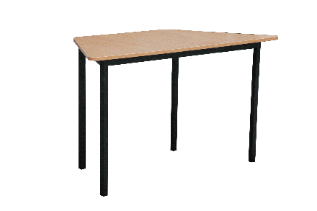
717992 | Stoły | Stół Ewa rozm.5 | 15 |  |  | 379.90 zł | 5,698.50 zł
718028 | Dodatkowe wyposażenie | Czajnik elektryczny bezprzewodowy 1,8 l | 2 | * Obudowa oraz grzałka wykonane ze stali nierdzewnej * Uchwyt, pokrywka oraz podstawa z polipropylenu * Możliwość obrotu czajnika na podstawie o 360° * Grzałka umieszczona pod dnem zabezpieczona przed zakamienieniem, zwiększa żywotność czajnika * Lampka kontrolna informująca o włączeniu grzałki * Zewnętrzny wskaźnik poziomu wody w czajniku * Wewnętrzny wskaźnik maksymalnego poziomu wody * Automatyczne wyłączanie po zagotowaniu wody * Podwójna ochrona przed włączeniem na sucho * Przeznaczony wyłącznie do gotowania wody, gotowanie innych płynów może uszkodzić czajnik * | Pojemność (l): 1,8 / wymiary (mm): 221x163x(H)249 / moc (W): 1800 / napięcie (V): 230 | 129.90 zł | 259.80 zł | 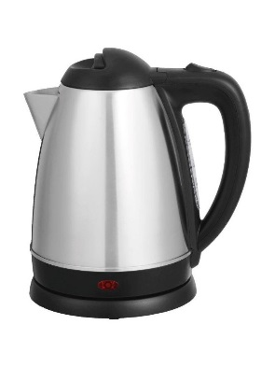
718029 | Zastawa stołowa | Sztućce Nóż stołowy - kpl.6 | 10 | * – Polerowane maszynowo* – Lustrzane wykończenie* – Sprzedawane wyłącznie w zestawie | ilość szt. w opak.: 6 szt. | 29.90 zł | 299.00 zł | 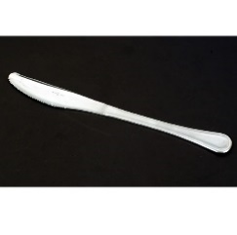
718030 | Zastawa stołowa | Sztućce Widelec stołowy kpl.6 | 10 | * – Polerowane maszynowo* – Lustrzane wykończenie* – Sprzedawane wyłącznie w zestawie | ilość szt. w opak.: 6 szt. | 19.90 zł | 199.00 zł | 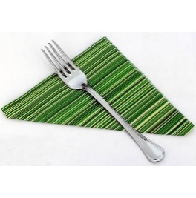
718031 | Zastawa stołowa | Sztućce Łyżka stołowa kpl.6 | 10 | * – Polerowane maszynowo* – Lustrzane wykończenie* – Sprzedawane wyłącznie w zestawie | ilość szt. w opak.: 6 szt. / Długość (mm): 197 | 19.90 zł | 199.00 zł
718032 | Zastawa stołowa | Sztućce Łyżeczka do herbaty/kawy - kpl.12 | 5 | * – Polerowane maszynowo* – Lustrzane wykończenie* – Sprzedawane wyłącznie w zestawie | ilość szt. w opak.: 12 szt. / Długość (mm): 131 | 34.90 zł | 174.50 zł | 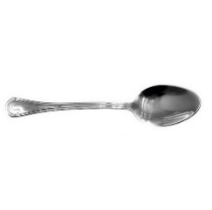
718033 | Zastawa stołowa | Kubek ARCOROC OP.6 | 10 | * - wykonane z wysokiej jakości szkła sodowego* - odporne na obicia i szok termiczny* - nowoczesna technologia wykończenia krawędzi szkła* - sztaplowanie wybranych produktów pozwala na oszczędność miejsca* - sprzedawane tylko w opakowaniach zbiorczych* - można myć w zmywarkach* | ilość szt. w opak.: 6 / Pojemność (l): 0,25 | 3.90 zł | 39.00 zł | 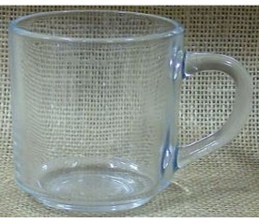
718034 | Zastawa stołowa | Dzbanek ARCOROC 1300ml | 10 | * - Wykonany z wysokiej jakości szkła sodowego * - Odporny na obicia i szok termiczny * - Nowoczesna technologia wykończenia krawędzi szkła * - Można myć w zmywarkach * - Cena podana za szt. * | Pojemność (l): 1,3 | 26.90 zł | 269.00 zł | 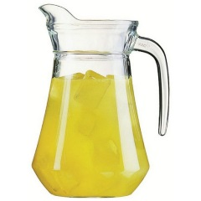
718035 | Zastawa stołowa | Talerz płytki TRIANON śr.195 | 60 | * - Wykonany z trwałego materiału Opal opatentowanego przez Arc International- Trzykrotnie większa odporność na stłuczenia niż porcelany- Idealna powierzchnia nawet po 2000 myciach w wybranych zmywarkach gastronomicznych- Sztaplowanie wybranych produktów pozwala na oszczędność miejsca- Możliwość piętrowania- Można użytkować w kuchenkach mikrofalowych- Cena podana za szt. | wymiary (mm): śr.195x(H)16 | 6.90 zł | 414.00 zł
718036 | Zastawa stołowa | Talerz płytki TRIANON śr.245 | 60 | * - Wykonany z trwałego materiału Opal opatentowanego przez Arc International- Trzykrotnie większa odporność na stłuczenia niż porcelany- Idealna powierzchnia nawet po 2000 myciach w wybranych zmywarkach gastronomicznych- Sztaplowanie wybranych produktów pozwala na oszczędność miejsca- Możliwość piętrowania- Można użytkować w kuchenkach mikrofalowych- Cena podana za szt. | wymiary (mm): śr.245x(H)24 | 7.90 zł | 474.00 zł | 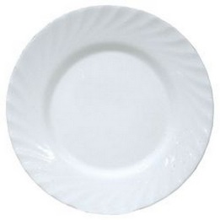
718037 | Zastawa stołowa | Talerz głęboki TRIANON 225mm | 60 | * - wykonany z trwałego materiału Opal opatentowanego przez Arc International - trzykrotnie większa odporność na stłuczenia niż porcelany - idealna powierzchnia nawet po 2000 myciach w wybranych zmywarkach gastronomicznych - sztaplowanie wybranych produktów pozwala na oszczędność miejsca - możliwość piętrowania - można użytkować w kuchenkach mikrofalowych | wymiary (mm): śr.255x(H)35 | 7.90 zł | 474.00 zł | 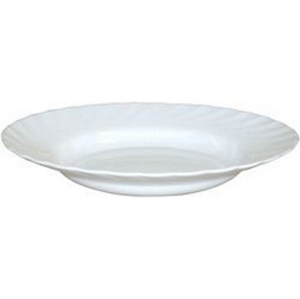
718038 | Zastawa stołowa | Półmisek owalny TRIANON 290x214x(H)22 | 7 | * - Wykonany z trwałego materiału Opal opatentowanego przez Arc International- Trzykrotnie większa odporność na stłuczenia niż porcelany- Idealna powierzchnia nawet po 2000 myciach w wybranych zmywarkach gastronomicznych- Sztaplowanie wybranych produktów pozwala na oszczędność miejsca- Możliwość piętrowania- Można użytkować w kuchenkach mikrofalowych- Cena podana za szt. | ilość szt. w opak.: 4 / wymiary (mm): 290x214x(H)22 | 25.90 zł | 181.30 zł | 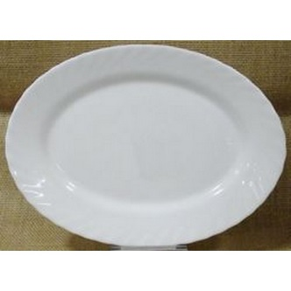
718039 | Zastawa stołowa | Półmisek owalny TRIANON 350x240x(H)26 | 7 | * - Wykonany z trwałego materiału Opal opatentowanego przez Arc International- Trzykrotnie większa odporność na stłuczenia niż porcelany- Idealna powierzchnia nawet po 2000 myciach w wybranych zmywarkach gastronomicznych- Sztaplowanie wybranych produktów pozwala na oszczędność miejsca- Możliwość piętrowania- Można użytkować w kuchenkach mikrofalowych- Cena podana za szt. | ilość szt. w opak.: 4 / wymiary (mm): 350x240x(H)26 | 29.99 zł | 209.93 zł | 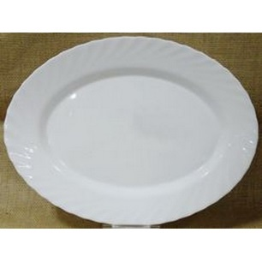
718040 | Zastawa stołowa | Rawierka TRIANON 220mm | 5 | * - wykonany z trwałego materiału Opal opatentowanego przez Arc International - trzykrotnie większa odporność na stłuczenia niż porcelany - idealna powierzchnia nawet po 2000 myciach w wybranych zmywarkach gastronomicznych - sztaplowanie wybranych produktów pozwala na oszczędność miejsca - możliwość piętrowania - można użytkować w kuchenkach mikrofalowych- Cena podana za szt. | ilość szt. w opak.: 6 / wymiary (mm): 220x140x(H)28 | 13.90 zł | 69.50 zł | 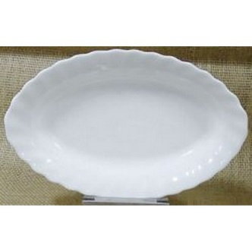
718041 | Zastawa stołowa | Kubek TRIANON 120mm | 60 | * - wykonany z trwałego materiału Opal opatentowanego przez Arc International - trzykrotnie większa odporność na stłuczenia niż porcelany - idealna powierzchnia nawet po 2000 myciach w wybranych zmywarkach gastronomicznych - sztaplowanie wybranych produktów pozwala na oszczędność miejsca - możliwość piętrowania - można użytkować w kuchenkach mikrofalowych - Cena podana za szt. | Pojemność (l): 0,290 / wymiary (mm): śr.82x(H)90 | 6.90 zł | 414.00 zł | 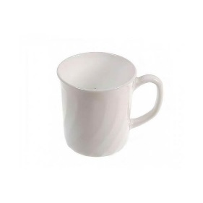
718042 | Zastawa stołowa | Waza na zupę 2,7 | 8 | * - Wykonana ze stali nierdzewnej * - Pokrywa z wycięciem na chochlę * - Można myć w zmywarkach* | średnica (mm): 270 / wysokość (mm): 120 / Pojemność (l): 2,7 | 169.90 zł | 1,359.20 zł
718044 | Dodatkowe wyposażenie | Termos z pompką | 2 | * - Wykonany ze stali nierdzewnej * - Podwójne ścianki * - Z pompką wykonaną z polipropylenu - do łatwego nalewania napojów * - Nie można myć w zmywarkach * | Pojemność (l): 2,2 | 149.90 zł | 299.80 zł
718045 | Dodatkowe wyposażenie | Koszyk do pieczywa - owalny | 8 | * - Wykonany z wzmocnionego polirattanu- Można myć w zmywarkach |  | 18.90 zł | 151.20 zł
718048 | Artykuły stołowe | Warniki do napojów o pojedynczych ściankach 10L | 1 | - * Wykonane ze stali nierdzewnej AISI 304 * Nienagrzewające się uchwyty oraz rączka pokrywy z polipropylenu * Pokrywa z bezpiecznym systemem zamykania typu „Twist-Lock” * Niekapiący kran z polipropylenu * Maksymalna wysokość podstawianego pod kran naczynia: 130 mm * Czytelny wskaźnik poziomu wody, wyrażony w litrach * Włącznik/wyłącznik zasilania z silikonową osłoną oraz obrotowe pokrętło do ustawiania żądanej temperatury * Temperatura sterowana za pomocą termostatu w zakresie: od 30 °C do 100°C * Automatyczne przełączanie funkcji grzania i podtrzymywania żądanej temperatury * Lampki kontrolne funkcji grzania i podtrzymywania temperatury * Grzałka umieszczona pod dnem zabezpieczona przed zakamienieniem * Zabezpieczenie przed przegrzaniem z ręcznym resetem * Urządzenia nie są przeznaczone do przygotowywania czekolady * | opis: / Pojemność (l): 10 / wymiary (mm): 310x330x(H)455 / moc (W): 1300 / napięcie (V): 230 | 539.90 zł | 539.90 zł
718049 | Artykuły stołowe | Warniki do napojów o pojedynczych ściankach 20L | 1 | - * Wykonane ze stali nierdzewnej AISI 304 * Nienagrzewające się uchwyty oraz rączka pokrywy z polipropylenu * Pokrywa z bezpiecznym systemem zamykania typu „Twist-Lock” * Niekapiący kran z polipropylenu * Maksymalna wysokość podstawianego pod kran naczynia: 130 mm * Czytelny wskaźnik poziomu wody, wyrażony w litrach * Włącznik/wyłącznik zasilania z silikonową osłoną oraz obrotowe pokrętło do ustawiania żądanej temperatury * Temperatura sterowana za pomocą termostatu w zakresie: od 30 °C do 100°C * Automatyczne przełączanie funkcji grzania i podtrzymywania żądanej temperatury * Lampki kontrolne funkcji grzania i podtrzymywania temperatury * Grzałka umieszczona pod dnem zabezpieczona przed zakamienieniem * Zabezpieczenie przed przegrzaniem z ręcznym resetem * Urządzenia nie są przeznaczone do przygotowywania czekolady * | opis: / Pojemność (l): 20 / wymiary (mm): 400x420x(H)475 / moc (W): 2250 / napięcie (V): 230 | 689.90 zł | 689.90 zł
718160 | Artykuły stołowe | Pojemnik termoizolacyjny GN 1/1 200 | 1 | * – Idealny do przenoszenia zarówno gorących, jak i zimnych produktów* – Wykonany z pianki polipropylenowej, charakteryzuje się wysokim* poziomem izolacji termicznej* – Odporność termiczna od -20°C do +110°C* – Posiada ergonomiczne uchwyty transportowe * | wymiary wewnętrzne (mm): 538x338x(H)234 / Długość (mm): 600 / szerokość (mm): 400 / wysokość (mm): 286 / Pojemność (l): 40 | 139.90 zł | 139.90 zł
718161 | Artykuły stołowe | Termos do transportu żywności 10 litrów | 2 | - * Przestrzeń między ściankami wypełniona specjalnym tworzywem izolującym, co zapewnia utrzymanie temperatury potrawy od 6 do 8 godzin * Podwójna pokrywa zabezpieczona uszczelką wyposażona w 6 zatrzasków * Wentyl odpowietrzający * Ergonomiczne uchwyty transportowe * Podstawa otoczona elastycznym tworzywem zabezpiecza przed uszkodzeniem termosu i podłogi * Możliwość piętrowania modeli do 35 l * | Pojemność (l): 10 / wymiary (mm): śr. 330x(H)220 | 629.90 zł | 1,259.80 zł
718162 | Artykuły stołowe | Termos do transportu żywności z kranem | 2 | - * – Przestrzeń między ściankami wypełniona specjalnym* tworzywem izolującym, co zapewnia utrzymanie* temperatury potrawy od 6 do 8 godzin* – Podwójna pokrywa zabezpieczona uszczelką wyposażona* w 6 zatrzasków* – Wentyl odpowietrzający* – Kran ze stali nierdzewnej* – Ergonomiczne uchwyty transportowe* – Podstawa otoczona elastycznym tworzywem zabezpiecza* przed uszkodzeniem termosu i podłogi* – Możliwość piętrowania modeli do 35 l | Pojemność (l): 10 / wymiary (mm): śr. 330x(H)220 | 729.90 zł | 1,459.80 zł
718046 | Dodatkowe wyposażenie | Taca z polipropylenu | 10 | * - | wymiary (mm): 265x345 / kolor: szary | 25.90 zł | 259.00 zł | 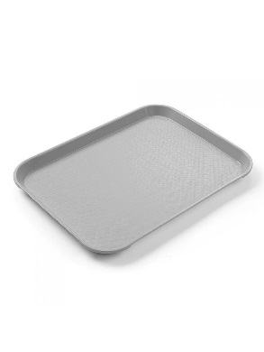
718047 | Zastawa stołowa | Pojemnik na sztućce | 3 | * Wykonany z polietylenu * 4 - częściowy * | wymiary (mm): 520x290x(H)95 / kolor: szary | 27.90 zł | 83.70 zł | 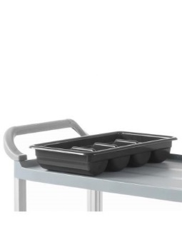
718061 | Dodatkowe wyposażenie | Wózek 2-półkowy | 1 | – Idealne do rozwałkowywania zimnego ciasta do pizzy,makaronu i pierogów – Nie nagrzewają ciasta podczas pracy – Znacznie zmniejsza czas pracy personelu – Wykonana ze stali nierdzewnej – Dwie pary regulowanych wałków do ustawienia grubości ciasta 0-4 mm i nadania mu okrągłego kształtu (dla modelu 226612 – jedna para wałków) – Osobne osłony wałków dla łatwej i bezpiecznej pracy * - Wykonany ze stali nierdzewnej- 2 półki wyłożone od spodu materiałem dźwiękochłonnym- Odległość między półkami 550 mm* - Maksymalne równomierne obciążenie półki - 75 kg* - Wyposażony w 4 skrętne kółka, 2 z hamulcami- Zaokrąglone krawędzie- Do samodzielnego montażu* | opis: blaty 830x510 | 539.90 zł | 539.90 zł | 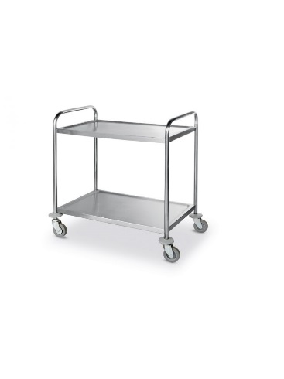
718050 | Dodatkowe wyposażenie | Kosz pedałowy okrągły 12L | 1 | - * - Korpus ze stali nierdzewnej * - Powierzchnia zewnętrzna polerowana * - Wygodne, higieniczne otwieranie * - Pedał z nakładką antypoślizgową * - Innowacyjny mechanizm „click lock” blokujący klapę kosza po otwarciu * - Wewnętrzny elastyczny kosz z polipropylenu wyposażony w podwójną rączkę służącą jako blokada worka na śmieci | Pojemność (l): 12 | 89.90 zł | 89.90 zł | 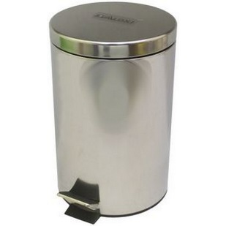
SE1000 | Dodatkowe wyposażenie | Tablica korkowa XL | 1 | Wymiary: 200x100 |  | 199.90 zł | 199.90 zł | 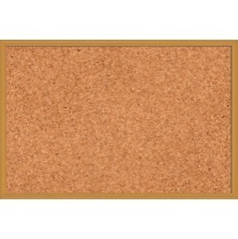
718062 | Dodatkowe wyposażenie | ZESTAW SPRZĄTAJĄCY 2X17L | 1 |  |  | 449.90 zł | 449.90 zł | 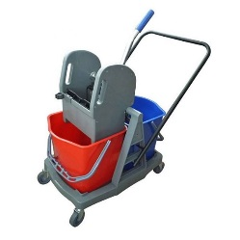
 |  |  |  |  |  |  | 30,148.83 zł

